Vendimi
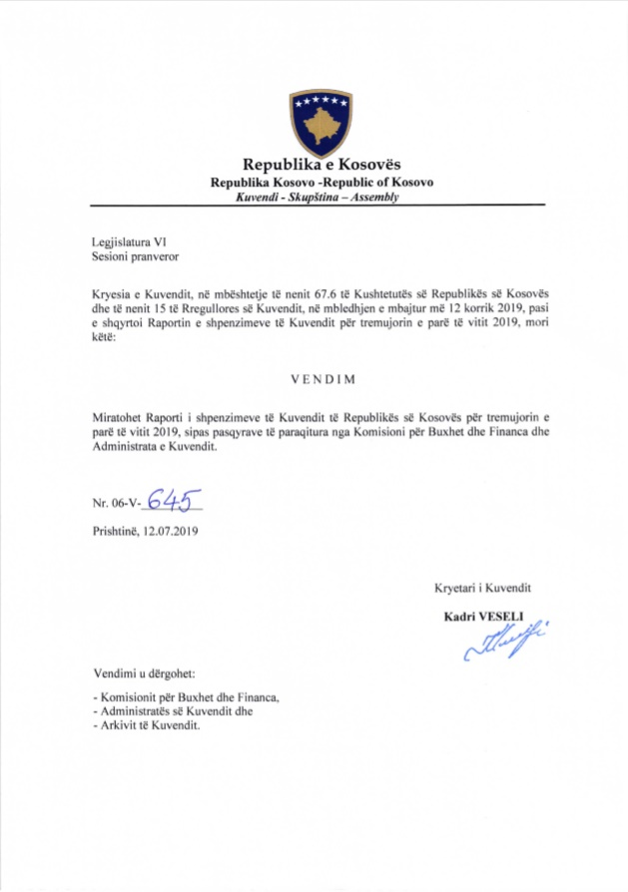

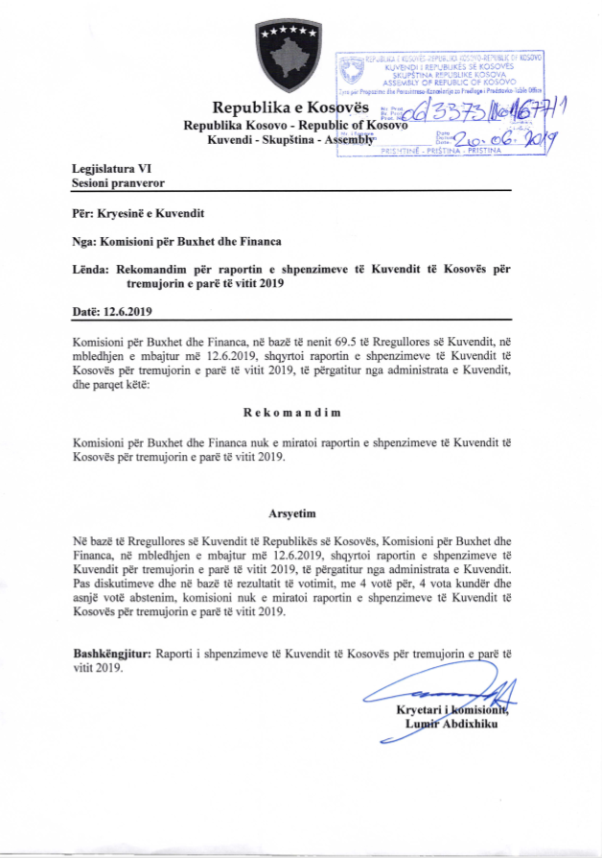

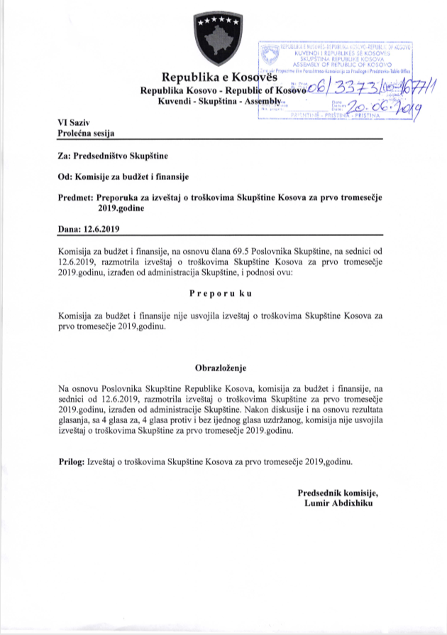

R.financiar
Raporti Financiar për TM1 2019

Kodi i Organizatës Buxhetore: 101
Informatat kontaktuese: 038 200 10 557
Sekretari i Kuvendit: Ismet Krasniqi, Ndërtesa e Kuvendit, zyra N-122
Drejtori i Përgjithshëm për Administratë: Emrush Haxhiu, Ndërtesa e Kuvendit, zyra N-224
Drejtori i Drejtorisë për Buxhet dhe Pagesa: Istret Azemi, Ndërtesa e Kuvendit, zyra N-221
19.04.2019
1)Hyrje: (Ju lutem paraqitni në formë tekstuale një përmbledhje të zhvillimeve kryesore në buxhetin e organizatës tuaj. Të mos kalohet hapësira e ofruar më poshtë!)

Buxheti i Kuvendit të Republikës së Kosovës, i ndarë sipas Ligjit për Buxhetin e Republikës së Kosovës për vitin 2019 Ligji nr.06/L-133 është 11.219.281,15 €, dhe atë sipas kategorive ekonomike në vijim: Pagat 7.136.281,15 € ,mallra dhe shërbime 2.212.000 €, shpenzime komunale 241,000 €, subvencione dhe transfere 140,000 € dhe shpenzime kapitale 1.490.000 €. Në buxhetin e Kuvendit të Republikës së Kosovës pjesën më të madhe të buxhetit e kanë pagat dhe mëditjet me 63,60 % ,mallrat dhe shërbimet me 19,71%, shpenzimet kapitale me 13,28%, shpenzimet komunale me 2,14% si dhe subvencionet dhe transferet me 1.24 %
Nisur nga vleresimi i përgjithshëm, del se niveli i realizimit të buxhetit të Kuvendit të Republikës së Kosovës për tremujorin e pare te vitit 2019 eshte 1.913.029,68 ose 17,05% e buxhetit vjetor.
Alokimi i fondeve është bërë në bazë të planit të rrjedhës së parasë të përgatitur nga Drejtoria për Buxhet dhe Pagesa në bashkëpunim me Menaxhmentin e Kuvendit. Në këtë raport do të paraqiten në mënyrë të hollësishme shpenzimet e realizuara nga buxheti i Kuvendit për vitin 2019 si dhe krahasimi i tyre me periudhën e njëjtë të vitit 2018

2) Përmbledhje për të hyrat dhe kategoritë e veçanta të shpenzimeve:
(Ju lutem paraqitni shkurtimisht ndryshimet kryesore për sa i përket vlerave të parashikuara dhe atyre aktuale për secilën kategori. Të mos kalohet hapësira e ofruar më poshtë).
a) Të hyrat:

 | -

b) Pagat:

Kategoria e Pagave merr pjesë ne buxhetin tremujor SIMFK 1.579.777,94 ose me 48,40% në buxhetin e alokuar të Kuvendit , dhe si të tilla janë të ndara në tri Programe Anëtarët e Kuvendit 868.364,66 €,Administrata e Kuvendit 509.578,54€ ,dhe Stafi mbështetës Politik 201.834,74€ shuma e shpenzuar ne këtë kategori për tremujorin e vitit 2019 është 1.579.777,94€ ose shprehur në përqindje 100% e buxhetit të ndarë për tremujorin e vitit 2019 ne këtë katgori .

c) Mallra dhe shërbime:
Kategoria e Mallrave dhe Shërbimeve merr pjesë në buxhetin tremujor SIMFK me 2.212.000 ose 67,76% në buxhetin e Kuvendit për tremujorin e pare te vitit 2019 dhe si të tilla janë të ndara në tri Programe Anëtarët e Kuvendit 260.833,34€,Administrata e Kuvendit 295.065,34€ dhe Stafi mbështetës Politik 44.166,66€, shkalla e shpenzimit të buxhetit në këtë kategori ekonomike për tremujorin e vitit 2019 është 226.926,34€ ose 37,82%,krahasuar me buxhetin tremujor SIMFK të Kuvendit në Mallra dhe sherbime .

d) Shpenzime komunale:

Kategoria e shpenzimeve komunale merr pjesë në buxhetin tremujor SIMFK me 82.985,18 ose me 2,54% në buxhetin e Kuvendit të ndar për tremujorin e pare te vitit 2019 SIMFK ,këto fonde janë të ndara në programin Administrata e Kuvendit. Shuma e shpenzuar e buxhetit është 71.159,40 € ose 85,74% e buxhetit në Komunali.

e) Investimet Kapitale:
Kategoria e Investimeve Kapitale merr pjesë në buxhetin tremujor SIMFK me 965.000 € ose me 29,56% në buxhetin e Kuvendit për tremujorin e pare te vitit 2019, këto fonde janë të ndara në programin Administrata e Kuvendit. Shpenzime ne këtë kategori për kete periudhe nuk ka.

f) Subvencionet dhe Transferet:
Kategoria e Subvencioneve dhe transfereve merr pjesë në buxhetin tremujor SIMFK me 36.385,44 ose me 1,11% në buxhetin e Kuvendit per tremujorin e pare , këto fonde janë të ndara në programin Anëtarët e Kuvendit. Shkalla e shpenzimit të buxhetit në këtë kategori ekonomike është 35.166€, ose shprehur në përqindje 96,64% e buxhetit ne këtë kategori .

3) Përmbledhje:
Ju lutem, paraqitni shkurtimisht vërejtjet përfundimtare lidhur me buxhetin e institucionit tuaj, apo pikëpamjet për zhvillimet në të ardhmen.

__________________________________

Nënshkrimi i Sekretarit të Kuvendit

